Hoja1
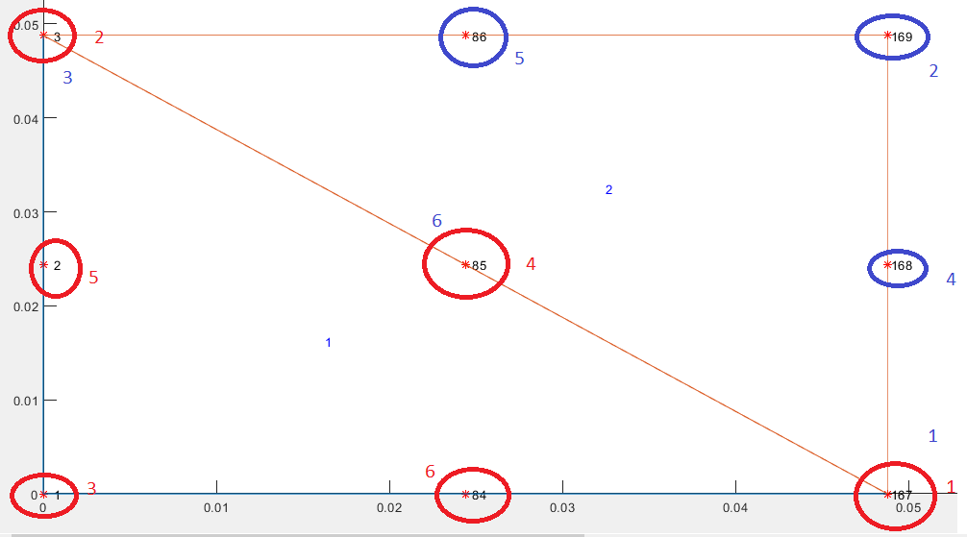
1 | 84 | 167
2 | 85 | 168
3 | 86 | 169

